Diagrama Spaghetti Ejemplo
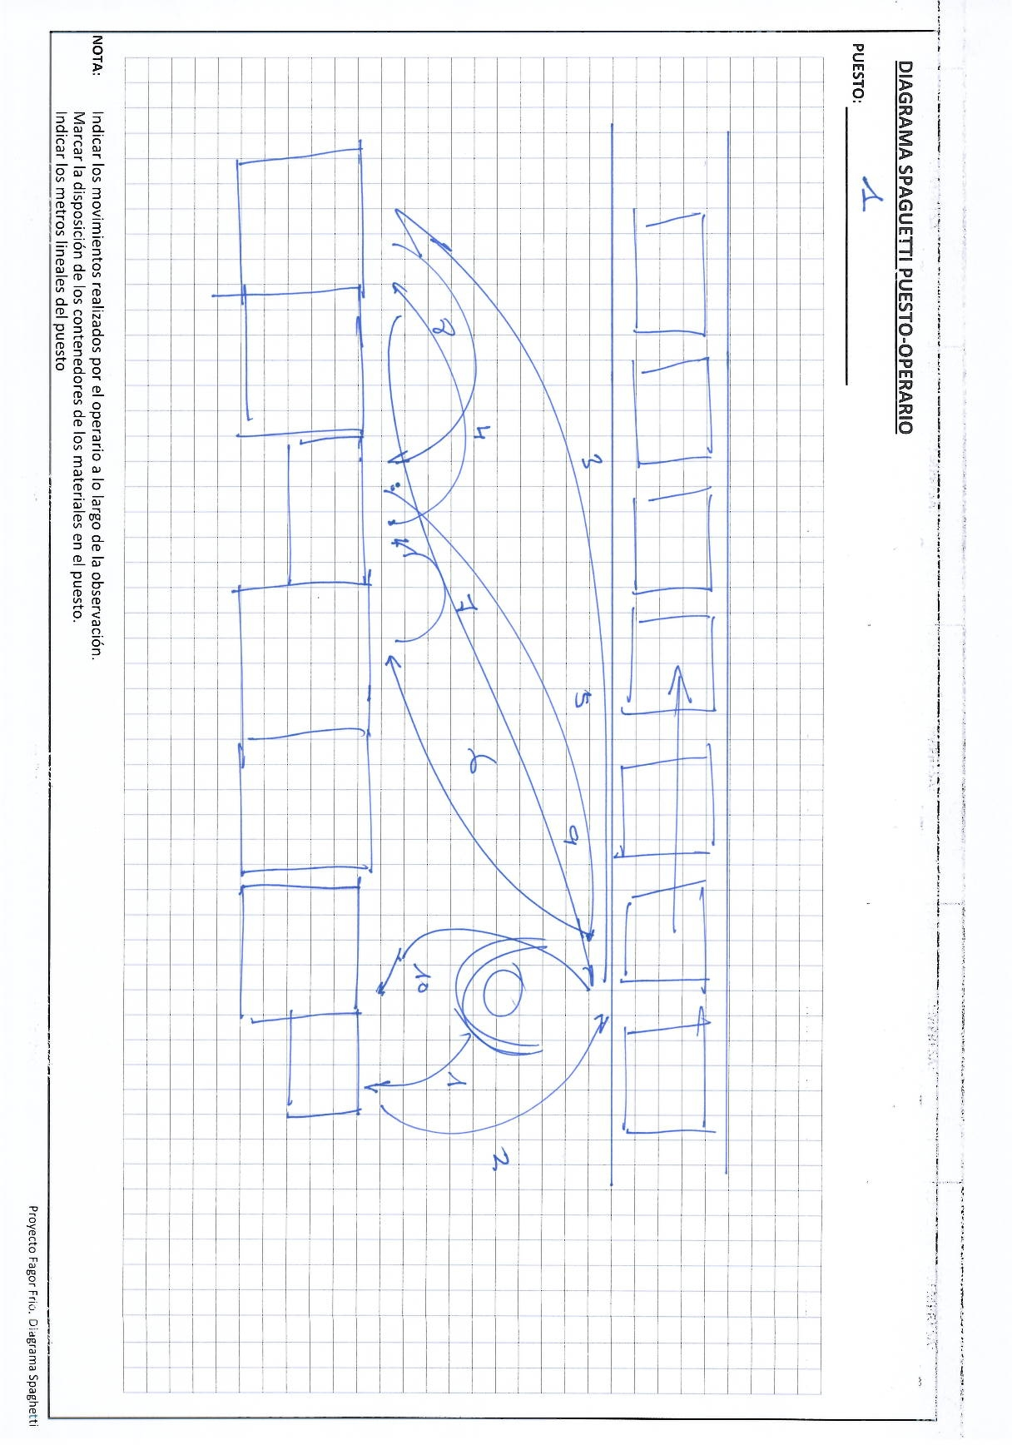

1. Hacerlo a mano, no hace falta pasarlo a limpio.
2. Situar trabajador más o menos donde actua sobre el producto (Firgorifico).
3. Dibujar un lay-out de la zona más o menos a escala utilizando la ayuda de los cuadrados dibujados.
4. Dibujar mediante flechas continuas los movimientos que realiza el trabajador numerando cada uno de ellos.
5. Cuando se detecta que el ciclo de movimientos comienza a repetirse el ejercicio de obsevación se da por finalizada.
6. Medir los metros lineales ocupados por el material (no es necesario al milimetro)

NOTA: | Indicar los movimientos realizados por el operario a lo largo de la observación.
 | Marcar la disposición de los contenedores de los materiales en el puesto.
 | Indicar los metros lineales del puesto

Multimoment Puestos
LF2_ZC_P01
Displacement for material / with material | 22.78%
Taking material | 8.33%
Working in the fridge | 52.22%
Pre-assembly processing / Other operations | 0.00%
Waiting for | 8.33%
Monitoring / Reviewing | 0.00%
Waiting due to lack of material | 0.00%
Others | 8.33%
LF2_ZC_P02
Displacement for material / with material | 2.86%
Taking material | 0.00%
Working in the fridge | 67.14%
Pre-assembly processing / Other operations | 0.00%
Waiting for | 28.57%
Monitoring / Reviewing | 0.00%
Waiting due to lack of material | 0.00%
Others | 1.43%
LF2_ZC_P03
Displacement for material / with material | 15.25%
Taking material | 14.69%
Working in the fridge | 15.82%
Pre-assembly processing / Other operations | 0.00%
Waiting for | 5.08%
Monitoring / Reviewing | 32.77%
Waiting due to lack of material | 0.00%
Others | 16.38%
LF2_ZC_P04
Displacement for material / with material | 12.35%
Taking material | 22.35%
Working in the fridge | 32.35%
Pre-assembly processing / Other operations | 0.00%
Waiting for | 18.82%
Monitoring / Reviewing | 1.18%
Waiting due to lack of material | 0.00%
Others | 12.94%
LF2_ZC_P05
Displacement for material / with material | 36.26%
Taking material | 12.64%
Working in the fridge | 25.27%
Pre-assembly processing / Other operations | 14.84%
Waiting for | 9.89%
Monitoring / Reviewing | 0.55%
Waiting due to lack of material | 0.00%
Others | 0.55%
LF2_ZC_P06
Displacement for material / with material | 0.00%
Taking material | 0.00%
Working in the fridge | 0.00%
Pre-assembly processing / Other operations | 0.00%
Waiting for | 0.00%
Monitoring / Reviewing | 0.00%
Waiting due to lack of material | 0.00%
Others | 0.00%
...
LF2_ZC_P07
Displacement for material / with material | 5.00%
Taking material | 23.33%
Working in the fridge | 66.67%
Pre-assembly processing / Other operations | 0.00%
Waiting for | 5.00%
Monitoring / Reviewing | 0.00%
Waiting due to lack of material | 0.00%
Others | 0.00%
LF2_ZC_P08
Displacement for material / with material | 21.31%
Taking material | 9.84%
Working in the fridge | 57.38%
Pre-assembly processing / Other operations | 0.00%
Waiting for | 11.48%
Monitoring / Reviewing | 0.00%
Waiting due to lack of material | 0.00%
Others | 0.00%
LF2_ZC_P09
Displacement for material / with material | 10.81%
Taking material | 2.70%
Working in the fridge | 55.41%
Pre-assembly processing / Other operations | 0.00%
Waiting for | 12.16%
Monitoring / Reviewing | 0.00%
Waiting due to lack of material | 0.00%
Others | 18.92%
LF2_ZC_P10
Displacement for material / with material | 7.81%
Taking material | 7.81%
Working in the fridge | 53.13%
Pre-assembly processing / Other operations | 9.38%
Waiting for | 9.38%
Monitoring / Reviewing | 12.50%
Waiting due to lack of material | 0.00%
Others | 0.00%
LF2_ZC_P11
Displacement for material / with material | 4.92%
Taking material | 14.75%
Working in the fridge | 68.85%
Pre-assembly processing / Other operations | 0.00%
Waiting for | 0.00%
Monitoring / Reviewing | 11.48%
Waiting due to lack of material | 0.00%
Others | 0.00%
LF2_ZC_P12
Displacement for material / with material | 0.00%
Taking material | 12.70%
Working in the fridge | 47.62%
Pre-assembly processing / Other operations | 3.17%
Waiting for | 23.81%
Monitoring / Reviewing | 12.70%
Waiting due to lack of material | 0.00%
Others | 0.00%
...
 |  |  |  | TIPO DE PUESTO
 |  |  |  | M
 |  |  |  | M
LF2_ZC_P14
Displacement for material / with material | 32.76%
Taking material | 12.93%
Working in the fridge | 28.45%
Pre-assembly processing / Other operations | 9.48%
Waiting for | 3.45%
Monitoring / Reviewing | 0.00%
Waiting due to lack of material | 0.00%
Others | 12.93%
LF2_ZC_P15
Displacement for material / with material | 15.00%
Taking material | 8.33%
Working in the fridge | 66.67%
Pre-assembly processing / Other operations | 8.33%
Waiting for | 1.67%
Monitoring / Reviewing | 0.00%
Waiting due to lack of material | 0.00%
Others | 0.00%
LF2_ZC_P21
Displacement for material / with material | 19.89%
Taking material | 15.34%
Working in the fridge | 22.16%
Pre-assembly processing / Other operations | 6.25%
Waiting for | 10.23%
Monitoring / Reviewing | 15.34%
Waiting due to lack of material | 0.00%
Others | 10.80%
LF2_ZC_P25
Displacement for material / with material | 23.57%
Taking material | 15.00%
Working in the fridge | 32.14%
Pre-assembly processing / Other operations | 0.00%
Waiting for | 21.43%
Monitoring / Reviewing | 0.00%
Waiting due to lack of material | 0.00%
Others | 7.86%
LF2_ZC_P26
Displacement for material / with material | 20.61%
Taking material | 12.98%
Working in the fridge | 43.51%
Pre-assembly processing / Other operations | 0.00%
Waiting for | 17.56%
Monitoring / Reviewing | 1.53%
Waiting due to lack of material | 0.00%
Others | 3.82%
 |  |  |  | M
 |  |  |  | M
 |  |  |  | M
 |  |  |  | E
 |  |  |  | M
 |  |  |  | M
 |  |  |  | M
 |  |  |  | M
 |  |  |  | M
 |  |  |  | M
 |  |  |  | C
0.00% | 0.00% | 12.93% | 100.00% | M
0.00% | 0.00% | 0.00% | 100.00% | M
34.38% | 0.00% | 1.56% | 100.00% | C
#DIV/0! | #DIV/0! | #DIV/0! | #DIV/0! | R
24.07% | 0.00% | 6.48% | 100.00% | C
27.42% | 0.00% | 0.00% | 100.00% | C
31.25% | 0.00% | 0.00% | 100.00% | C
15.34% | 0.00% | 10.80% | 100.00% | M
#DIV/0! | #DIV/0! | #DIV/0! | #DIV/0! | R
19.30% | 0.00% | 14.04% | 100.00% | C
Area: Zona Comun LF2. Distribución VA+NVAN+NVA_Log+NVA
 | VA | NVAN | NVA_Log | NVA
LF2_ZC_P01 | 52.22% | 8.33% | 22.78% | 16.67%
LF2_ZC_P02 | 67.14% | 0.00% | 2.86% | 30.00%
LF2_ZC_P03 | 15.82% | 14.69% | 15.25% | 54.24%
LF2_ZC_P04 | 32.35% | 22.35% | 12.35% | 32.94%
LF2_ZC_P05 | 25.27% | 12.64% | 36.26% | 25.82%
LF2_ZC_P06 | 0.00% | 0.00% | 0.00% | 0.00%
LF2_ZC_P07 | 66.67% | 23.33% | 5.00% | 5.00%
LF2_ZC_P08 | 57.38% | 9.84% | 21.31% | 11.48%
LF2_ZC_P09 | 55.41% | 2.70% | 10.81% | 31.08%
LF2_ZC_P10 | 53.13% | 7.81% | 7.81% | 31.25%
LF2_ZC_P11 | 68.85% | 14.75% | 4.92% | 11.48%
LF2_ZC_P12 | 47.62% | 12.70% | 0.00% | 39.68%
LF2_ZC_P13 | 13.79% | 0.00% | 6.90% | 79.31%
LF2_ZC_P14 | 28.45% | 12.93% | 32.76% | 25.86%
LF2_ZC_P15 | 66.67% | 8.33% | 15.00% | 10.00%
LF2_ZC_P16 | 40.63% | 12.50% | 0.00% | 46.88%
LF2_ZC_P17 | 0.00% | 0.00% | 0.00% | 0.00%
LF2_ZC_P18 | 12.96% | 3.70% | 20.37% | 62.96%
LF2_ZC_P19 | 30.65% | 8.06% | 0.00% | 61.29%
LF2_ZC_P20 | 43.75% | 6.25% | 0.00% | 50.00%
LF2_ZC_P21 | 22.16% | 15.34% | 19.89% | 42.61%
LF2_ZC_P22 | 0.00% | 0.00% | 0.00% | 0.00%
LF2_ZC_P23 | 11.40% | 7.89% | 11.40% | 69.30%
LF2_ZC_P24 | 7.69% | 9.62% | 3.85% | 78.85%
LF2_ZC_P25 | 32.14% | 15.00% | 23.57% | 29.29%
LF2_ZC_P26 | 43.51% | 12.98% | 20.61% | 22.90%
36.54% | 0.00% | 25.00% | 100.00% | C
0.00% | 0.00% | 7.86% | 100.00% | M
1.53% | 0.00% | 3.82% | 100.00% | M
#DIV/0! | #DIV/0! | #DIV/0! | #DIV/0!
#DIV/0! | #DIV/0! | #DIV/0! | #DIV/0!
#DIV/0! | #DIV/0! | #DIV/0! | #DIV/0!
#DIV/0! | #DIV/0! | #DIV/0! | #DIV/0!
...
Controlando / Revisando | Esperando por falta de material | Otros | TOTAL
5.50% | 0.00% | 5.87% | 100.00%
...
TIPO DE PUESTO
M
M
M
M
M
E
M
M
M
M
M
M
C
M
M
C
R
C
C
C
M
R
C
C
M
M
...

Balance Recursos
AREAS PILOTO |  |  | Cantidades | AP1 | AP2 | AP3 | AP4 | Total ZC_L2 Antes | Potencial AP1 | Potencial AP2 | Potencial AP3 | Potencial AP4 | Total ZC_L2 Despues
Area Piloto 1 | 3 | 2 | Invisible | 0 | 10 | 35 | 50 | 0 | 62 | 58 | 51 | 45 | 0
Area Piloto 2 | 3 | 1 | Visible | 10 | 25 | 15 | 20 | 70 | 8 | 4 | 7 | 6 | 45
Optimización Area Piloto 1 | 0 | 1 |  | 10 | 35 | 50 | 70 | 70 | 70 | 62 | 58 | 51 | 45
Optimización Area Piloto 2 | 0 | 2
AP1 + AP2 = 6 puestos
Puestos Optimizados AP1 = 1 > Total Puestos AP1 = 2 Puestos Optimizados AP2 =2 > Total Puestos AP2 = 1
Grafico Potenciales Area Estudio

Recursos necesarios por externalización= 1,95 Op

OPERACIONES EXTERNALIZADAS DE PUESTOS DE MONTAJE
Premontajes + Operaciones Frecuenciales | 1.13
Secuencia Parrillas + Mesetas | 0.56
Trasvase en Kanban Cestón + Frentes + … | 0.26
 | 1.95

Balance Proyecto en Areas PIloto
Total puestos Areas Piloto | 6
Area Piloto 1 | 2
Area Piloto 2 | 1
Operaciones externalizadas | 1.95
Optimización Neta | 1.05

Recursos Sección Auxiliar disponibles = 11,30 Op
RECURSOS SECCION AUXILIAR | 11.30
Recursos Ocupados | 8.66
Recursos Libres | 2.64

Balance Proyecto en Fabrica
RECURSOS SECCION AUXILIAR | 11.30
Recursos Ocupados | 8.66
Premontajes + Operaciones Frecuenciales | 1.13
Secuencia Parrillas + Mesetas | 0.56
Trasvase en Kanban Cestón + Frentes + … | 0.26
Recursos Libres | 0.69

Recursos Libres | 2.64

